Накладная-№3
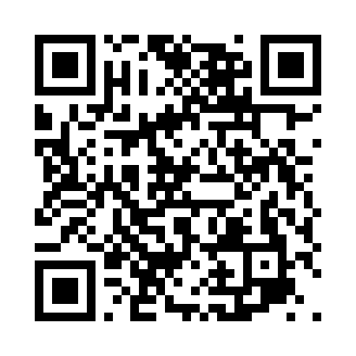
Номер товарно-транспортной накладной: |  |  | Торговый представитель: Karimov Amirjon
Поставщик: Toshkent falcon fly 2 |  |  | Телефон торгового представителя: +
Дата отгрузки: 29.11.2025 |  |  | Контрагент: """" Klient
Дата консигнации: |  |  | Адрес:
Доставщик: |  |  | Телефон:
Телефон доставщика:
Время заказа: 29.11.2025 14:06:00
№ | Штрих-код | Название товаров (работ,услуг) | Количество | Количество в кейсе | Цена | Сумма
 |  |  | 10 |  |  | 24
1 | 6665202058620 | Тарелка керамические B24-D3323 CZT18-84 XP-13 -118 | 1 | 1 шт. | 2 | 2
2 | 6665202058927 | Тарелка керамические B24-D3323 CZT18-114 22.5 x18x4 sm XP-13-116 | 1 | 1 шт. | 2.80 | 2.80
3 | 6665202057890 | Керамикали ликоб B24-D3323 CZT18-10 XP-13-120 | 1 | 1 шт. | 3.10 | 3.10
4 | 6665202057906 | Тарелка керамические B24-D3323 CZT18-11 XP-13 -121 | 1 | 1 шт. | 4.80 | 4.80
5 | 6665202058415 | Керамический соусница B24-D3323 CZT18-62 9x9x 3 sm XP-13-124 | 1 | 1 шт. | 0.90 | 0.90
6 | 3567802835256 | Пластмассовый столовый поднос, JB-8004, 34×24 см, XP-35-25 | 1 | 1 шт. | 1.70 | 1.70
7 | 3567802835263 | Пластмассовый столовый поднос, JB-8005, 40×29 см, XP-35-26 | 1 | 1 шт. | 2.20 | 2.20
8 | 6921525602545 | Қаҳва қайнатиш учун турка 9 см DB-25-4 | 1 | 1 шт. | 2.90 | 2.90
9 | 6920240231047 | Коврики напольные для ванной комнаты 69*38 XP -23-104 | 2 | 2 шт. | 1.80 | 3.60
Итого: 24$|->UZS: 300,000.00

